상품제안서
디아망떼 고급 크리스탈 글라스 프리미엄 와인잔 | 상품코드: S43333

 |  |  |  |  |  |  | 02-713-8555 | www.synergygift.co.kr
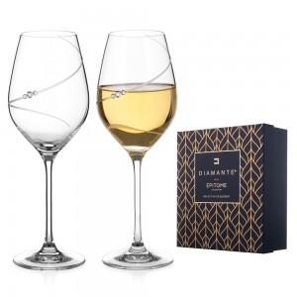 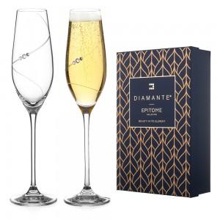 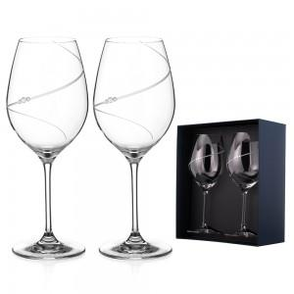

【상세/제작정보】 | <p><span style="font-size: 14pt;">※ 스티커 제작 후 보내드리면 부착작업 직접 진행해 주셔야 됩니다.</span></p><p>&nbsp;</p><p>와인의 색과 향을 가장 아름답게 담아내는 디아망떼 크리스탈 와인잔.</p><p>영국·슬로바키아에서 제작된 프리미엄 무연 크리스탈로, 탁월한 투명도와 고급스러운 곡선미를 자랑합니다.<br><br>옵션 구성 : 레드(470ml) / 화이트(360ml) / 버건디(610ml) </p>

【인쇄/포장옵션】 | 스티커 / 포장불가능

【공급단가】 | 수량 | 10~ | 30~ | 50~ | 100~ | 300~
*VAT별도 | 실루엣 샴페인 210ML | 54,930원 | 53,610원 | 51,410원 | 50,090원 | 48,770원
 | 실루엣 레드 470ML | 59,180원 | 57,760원 | 55,390원 | 53,970원 | 52,550원
 | 실루엣 화이트 360ML | 57,580원 | 56,200원 | 53,900원 | 52,510원 | 51,130원
 | 실루엣 버건디 610ML | 61,830원 | 60,350원 | 57,870원 | 56,390원 | 54,910원

【상품 URL】 | https://www.synergygift.co.kr:443/src/goods_detail.php?gdno=43333

